Лист1
ПРОИЗВОДСТВО СВЕТОДИОДНОЙ ПРОДУКЦИИ LEDCRAFT | 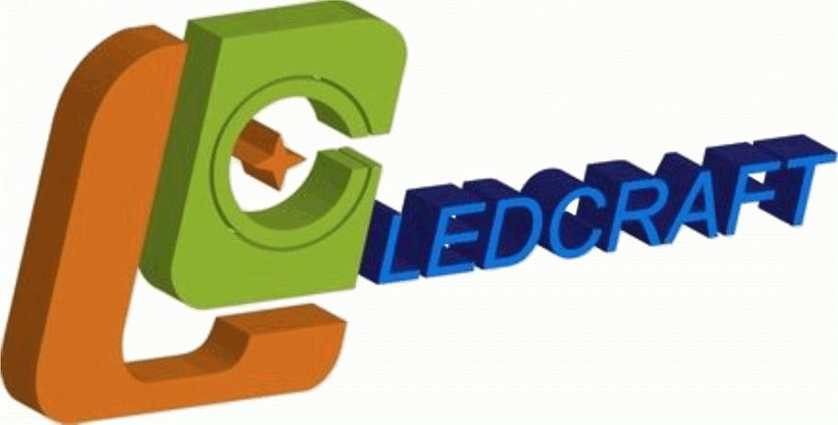
Светодиодная лента IP68
Номенклатура | Артикул | ОПТ | Розниичная
SMD 3528 IP 68 60 led 12v Epoxy
Светодиодная лента LEDcraft SMD 3528 4,8 Ватт на метр 60 диодов на метр IP 68 Холодный белый | LC-3528-W-12W60 IP68 | 195 | 237
Светодиодная лента LEDcraft SMD 3528 4,8 Ватт на метр 60 диодов на метр IP 68 Теплый белый | LC-3528-W-12WW60 IP68 | 195 | 237
Светодиодная лента LEDcraft SMD 3528 4,8 Ватт на метр 60 диодов на метр IP 68 Синий | LC-3528-W-12B60 IP68 | 200 | 243
Светодиодная лента LEDcraft SMD 3528 4,8 Ватт на метр 60 диодов на метр IP 68 Зеленый | LC-3528-W-12G60 IP68 | 200 | 243
Светодиодная лента LEDcraft SMD 3528 4,8 Ватт на метр 60 диодов на метр IP 68 Красный | LC-3528-W-12R60 IP68 | 200 | 243
Светодиодная лента LEDcraft SMD 3528 4,8 Ватт на метр 60 диодов на метр IP 68 Желтый | LC-3528-W-12Y60 IP68 | 200 | 243
SMD 3528 IP 68 120 led 12v Epoxy
Светодиодная лента LEDcraft SMD 3528 9.6 Ватт на метр 120 диодов на метр IP 68 Холодный белый | LC-3528-W-12W120 IP68 | 318 | 388
Светодиодная лента LEDcraft SMD 3528 9.6 Ватт на метр 120 диодов на метр IP 68 Теплый белый | LC-3528-W-12WW120 IP68 | 318 | 388
Светодиодная лента LEDcraft SMD 3528 9.6 Ватт на метр 120 диодов на метр IP 68 Красный | LC-3528-W-12R120 IP68 | 324 | 394
Светодиодная лента LEDcraft SMD 3528 9.6 Ватт на метр 120 диодов на метр IP 68 Зеленый | LC-3528-W-12G120 IP68 | 324 | 394
Светодиодная лента LEDcraft SMD 3528 9.6 Ватт на метр 120 диодов на метр IP 68 Синий | LC-3528-W-12B120 IP68 | 324 | 394
Светодиодная лента LEDcraft SMD 3528 9.6 Ватт на метр 120 диодов на метр IP 68 Желтый | LC-3528-W-12Y120 IP68 | 324 | 394
SMD 5050 IP 68 30 led 12v Epoxy
Светодиодная лента LEDcraft SMD 5050 7.2 Ватт на метр 30 диодов на метр IP 68 RGB Многоцветная | LC-5050-W-12RGB30 IP68 | 302 | 367
Светодиодная лента LEDcraft SMD 5050 7.2 Ватт на метр 30 диодов на метр IP 68 Холодный белый | LC-5050-W-12W30 IP68 | 302 | 367
Светодиодная лента LEDcraft SMD 5050 7.2 Ватт на метр 30 диодов на метр IP 68 Теплый белый | LC-5050-W-12WW30 IP68 | 302 | 367
Светодиодная лента LEDcraft SMD 5050 7.2 Ватт на метр 30 диодов на метр IP 68 Синий | LC-5050-W-12B30 IP68 | 302 | 367
Светодиодная лента LEDcraft SMD 5050 7.2 Ватт на метр 30 диодов на метр IP 68 Зеленый | LC-5050-W-12G30 IP68 | 302 | 367
Светодиодная лента LEDcraft SMD 5050 7.2 Ватт на метр 30 диодов на метр IP 68 Красный | LC-5050-W-12R30 IP68 | 302 | 367
Светодиодная лента LEDcraft SMD 5050 7.2 Ватт на метр 30 диодов на метр IP 68 Желтый | LC-5050-W-12Y30 IP68 | 302 | 367
SMD 5050 IP 68 60 led 12v Epoxy
Светодиодная лента LEDcraft SMD 5050 15 Ватт на метр 60 диодов на метр IP 68 RGB Многоцветная | LC-5050-W-12RGB60 IP68 | 435 | 528
Светодиодная лента LEDcraft SMD 5050 15 Ватт на метр 60 диодов на метр IP 68 Холодный белый | LC-5050-W-12W60 IP68 | 435 | 528
Светодиодная лента LEDcraft SMD 5050 15 Ватт на метр 60 диодов на метр IP 68 Теплый белый | LC-5050-W-12WW60 IP68 | 435 | 528
Светодиодная лента LEDcraft SMD 5050 15 Ватт на метр 60 диодов на метр IP 68 Красный | LC-5050-W-12R60 IP68 | 435 | 528
Светодиодная лента LEDcraft SMD 5050 15 Ватт на метр 60 диодов на метр IP 68 Зеленый | LC-5050-W-12G60 IP68 | 435 | 528
Светодиодная лента LEDcraft SMD 5050 15 Ватт на метр 60 диодов на метр IP 68 Синий | LC-5050-W-12B60 IP68 | 435 | 528
Светодиодная лента LEDcraft SMD 5050 15 Ватт на метр 60 диодов на метр IP 68 Желтый | LC-5050-W-12Y60 IP68 | 435 | 528

